Espect1
CALCULO DE ESPECTROS DE DISEÑO - NORMA VENEZOLANA COVENIN 1756-2001

 |  |  |  |  |  |  | FECHA: | 2012-11-25
Proyecto: |  |  |  |  |  |  |  | Ubicación
Propietario: |  |  |  |  |  |  | Estado:
Ingeniero: |  |  |  |  | C.I.V.: |  | Ciudad:

COEFICIENTE DE ACELERACIÓN HORIZONTAL

TABLA 4.1 VALORES DE A0 |  |  |  |  |  | ZONA SÍSMICA |  | A0
ZONA SÍSMICA | PELIGRO SÍSMICO |  |  | A0 |  | 7 |  | 0.40
7 | ELEVADO |  |  | 0.40
6 |  |  |  | 0.35
VER REFERENCIA
5 |  |  |  | 0.30
4 | INTERMEDIO |  |  | 0.25
3 |  |  |  | 0.20
2 | BAJO |  |  | 0.15
1 |  |  |  | 0.10
0 |  |  |  | -

VER REFERENCIA
FORMA ESPECTRAL Y FACTOR DE CORRECCIÓN

FORMA ESPECTRAL: |  |  | S2 |  | FACTOR DE CORRECCIÓN ( ): |  |  | 0.9

VER REFERENCIA
ESPECTROS
FACTOR DE IMPORTANCIA

GRUPO: |  |  | B1 |  | FACTOR DE IMPORTANCIA (α): |  |  | 1.15

VER REFERENCIA
NIVEL DE DISEÑO

NIVEL DE DISEÑO: |  |  |  |  |  |  | ND3

FACTOR DE REDUCCIÓN R

VER REFERENCIA
TIPO DE SISTEMA ESTRUCTURAL |  |  | ESTRUCTURA DE: |  |  | FACTOR DE REDUCCIÓN R |  |  | R
III |  |  | ACERO |  |  | 4.0

VALORES DE ACOTAMIENTO DEL ESPECTRO
VER REFERENCIA
T* (seg) |  | b | ρ | T+ | T0 | a | φ | A0
0.70 |  | 2.60 | 1.00 | 0.3 | 0.175 | 1.15 | 0.90 | 0.40

REGULARIDAD DE LA ESTRUCTURA |  |  |  |  |  |  |  |  |  | INTERVALO DEL PERIODO: |  | 0.01

COPIAR
 |  |  |  |  | Factor de Reducción de Diseño R= |  |  |  | 4.00 | T(s) | ESPECTRO DE DISEÑO Ad | ESPECTRO DE DISEÑO Ad

GUARDAR
 |  |  |  |  | 1.1137
ESPECTROS
 |  |  |  |  |  |  |  |  |  | 0.0000 | 0.41400 | 0.4140
 |  |  |  |  |  |  |  |  |  | 0.0100 | 0.40834 | 0.4519
 |  |  |  |  |  |  |  |  |  | 0.0200 | 0.39944 | 0.4897
 |  |  |  |  |  |  |  |  |  | 0.0300 | 0.39016 | 0.5276
 |  |  |  |  |  |  |  |  |  | 0.0400 | 0.38110 | 0.5654
 |  |  |  |  |  |  |  |  |  | 0.0500 | 0.37249 | 0.6033
 |  |  |  |  |  |  |  |  |  | 0.0600 | 0.36440 | 0.6411
 |  |  |  |  |  |  |  |  |  | 0.0700 | 0.35686 | 0.6790
 |  |  |  |  |  |  |  |  |  | 0.0800 | 0.34983 | 0.7168
 |  |  |  |  |  |  |  |  |  | 0.0900 | 0.34329 | 0.7547
 |  |  |  |  |  |  |  |  |  | 0.1000 | 0.33720 | 0.7925
 |  |  |  |  |  |  |  |  |  | 0.1100 | 0.33152 | 0.8304
 |  |  |  |  |  |  |  |  |  | 0.1200 | 0.32622 | 0.8682
 |  |  |  |  |  |  |  |  |  | 0.1300 | 0.32127 | 0.9061
 |  |  |  |  |  |  |  |  |  | 0.1400 | 0.31663 | 0.9439
 |  |  |  |  |  |  |  |  |  | 0.1500 | 0.31228 | 0.9818
 |  |  |  |  |  |  |  |  |  | 0.1600 | 0.30819 | 1.0196
 |  |  |  |  |  |  |  |  |  | 0.1700 | 0.30434 | 1.0575
 |  |  |  |  |  |  |  |  |  | 0.1800 | 0.30071 | 1.0764
 |  |  |  |  |  |  |  |  |  | 0.1900 | 0.29728 | 1.0764
 |  |  |  |  |  |  |  |  |  | 0.2000 | 0.29403 | 1.0764
 |  |  |  |  |  |  |  |  |  | 0.2100 | 0.29096 | 1.0764
 |  |  |  |  |  |  |  |  |  | 0.2200 | 0.28804 | 1.0764
 |  |  |  |  |  |  |  |  |  | 0.2300 | 0.28526 | 1.0764
 |  |  |  |  |  |  |  |  |  | 0.2400 | 0.28262 | 1.0764
 |  |  |  |  |  |  |  |  |  | 0.2500 | 0.28011 | 1.0764
 |  |  |  |  |  |  |  |  |  | 0.2600 | 0.27770 | 1.0764
 |  |  |  |  |  |  |  |  |  | 0.2700 | 0.27541 | 1.0764
 |  |  |  |  |  |  |  |  |  | 0.2800 | 0.27322 | 1.0764
 |  |  |  |  |  |  |  |  |  | 0.2900 | 0.27111 | 1.0764
 |  |  |  |  |  |  |  |  |  | 0.3000 | 0.26910 | 1.0764
 |  |  |  |  |  |  |  |  |  | 0.3100 | 0.26910 | 1.0764
 |  |  |  |  |  |  |  |  |  | 0.3200 | 0.26910 | 1.0764
 |  |  |  |  |  |  |  |  |  | 0.3300 | 0.26910 | 1.0764
 |  |  |  |  |  |  |  |  |  | 0.3400 | 0.26910 | 1.0764
 |  |  |  |  |  |  |  |  |  | 0.3500 | 0.26910 | 1.0764
 |  |  |  |  |  |  |  |  |  | 0.3600 | 0.26910 | 1.0764
 |  |  |  |  |  |  |  |  |  | 0.3700 | 0.26910 | 1.0764
 |  |  |  |  |  |  |  |  |  | 0.3800 | 0.26910 | 1.0764
 |  |  |  |  |  |  |  |  |  | 0.3900 | 0.26910 | 1.0764
 |  |  |  |  |  |  |  |  |  | 0.4000 | 0.26910 | 1.0764
 |  |  |  |  |  |  |  |  |  | 0.4100 | 0.26910 | 1.0764
 |  |  |  |  |  |  |  |  |  | 0.4200 | 0.26910 | 1.0764
 |  |  |  |  |  |  |  |  |  | 0.4300 | 0.26910 | 1.0764
 |  |  |  |  |  |  |  |  |  | 0.4400 | 0.26910 | 1.0764
 |  |  |  |  |  |  |  |  |  | 0.4500 | 0.26910 | 1.0764
 |  |  |  |  |  |  |  |  |  | 0.4600 | 0.26910 | 1.0764
 |  |  |  |  |  |  |  |  |  | 0.4700 | 0.26910 | 1.0764
 |  |  |  |  |  |  |  |  |  | 0.4800 | 0.26910 | 1.0764
 |  |  |  |  |  |  |  |  |  | 0.4900 | 0.26910 | 1.0764
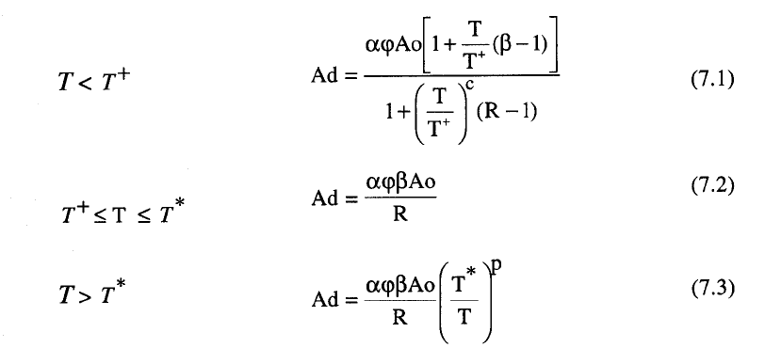
 |  |  |  |  |  |  |  |  |  | 0.5000 | 0.26910 | 1.0764
 |  |  |  |  |  |  |  |  |  | 0.5100 | 0.26910 | 1.0764
 |  |  |  |  |  |  |  |  |  | 0.5200 | 0.26910 | 1.0764
 |  |  |  |  |  |  |  |  |  | 0.5300 | 0.26910 | 1.0764
 |  |  |  |  |  |  |  |  |  | 0.5400 | 0.26910 | 1.0764
 |  |  |  |  |  |  |  |  |  | 0.5500 | 0.26910 | 1.0764
 |  |  |  |  |  |  |  |  |  | 0.5600 | 0.26910 | 1.0764
 |  |  |  |  |  |  |  |  |  | 0.5700 | 0.26910 | 1.0764
 |  |  |  |  |  |  |  |  |  | 0.5800 | 0.26910 | 1.0764
 |  |  |  |  |  |  |  |  |  | 0.5900 | 0.26910 | 1.0764
 |  |  |  |  |  |  |  |  |  | 0.6000 | 0.26910 | 1.0764
 |  |  |  |  |  |  |  |  |  | 0.6100 | 0.26910 | 1.0764
 |  |  |  |  |  |  |  |  |  | 0.6200 | 0.26910 | 1.0764
 |  |  |  |  |  |  |  |  |  | 0.6300 | 0.26910 | 1.0764
 |  |  |  |  |  |  |  |  |  | 0.6400 | 0.26910 | 1.0764
 |  |  |  |  |  |  |  |  |  | 0.6500 | 0.26910 | 1.0764
 |  |  |  |  |  |  |  |  |  | 0.6600 | 0.26910 | 1.0764
 |  |  |  |  |  |  |  |  |  | 0.6700 | 0.26910 | 1.0764
 |  |  |  |  |  |  |  |  |  | 0.6800 | 0.26910 | 1.0764
 |  |  |  |  |  |  |  |  |  | 0.6900 | 0.26910 | 1.0764
 |  |  |  |  |  |  |  |  |  | 0.7000 | 0.26910 | 1.0764
 |  |  |  |  |  |  |  |  |  | 0.7100 | 0.26531 | 1.0612
 |  |  |  |  |  |  |  |  |  | 0.7200 | 0.26162 | 1.0465
 |  |  |  |  |  |  |  |  |  | 0.7300 | 0.25804 | 1.0322
 |  |  |  |  |  |  |  |  |  | 0.7400 | 0.25455 | 1.0182
 |  |  |  |  |  |  |  |  |  | 0.7500 | 0.25116 | 1.0046
 |  |  |  |  |  |  |  |  |  | 0.7600 | 0.24786 | 0.9914
 |  |  |  |  |  |  |  |  |  | 0.7700 | 0.24464 | 0.9785
 |  |  |  |  |  |  |  |  |  | 0.7800 | 0.24150 | 0.9660
 |  |  |  |  |  |  |  |  |  | 0.7900 | 0.23844 | 0.9538
 |  |  |  |  |  |  |  |  |  | 0.8000 | 0.23546 | 0.9418
 |  |  |  |  |  |  |  |  |  | 0.8100 | 0.23256 | 0.9302
 |  |  |  |  |  |  |  |  |  | 0.8200 | 0.22972 | 0.9189
 |  |  |  |  |  |  |  |  |  | 0.8300 | 0.22695 | 0.9078
 |  |  |  |  |  |  |  |  |  | 0.8400 | 0.22425 | 0.8970
 |  |  |  |  |  |  |  |  |  | 0.8500 | 0.22161 | 0.8864
 |  |  |  |  |  |  |  |  |  | 0.8600 | 0.21903 | 0.8761
 |  |  |  |  |  |  |  |  |  | 0.8700 | 0.21652 | 0.8661
 |  |  |  |  |  |  |  |  |  | 0.8800 | 0.21406 | 0.8562
 |  |  |  |  |  |  |  |  |  | 0.8900 | 0.21165 | 0.8466
 |  |  |  |  |  |  |  |  |  | 0.9000 | 0.20930 | 0.8372
 |  |  |  |  |  |  |  |  |  | 0.9100 | 0.20700 | 0.8280
 |  |  |  |  |  |  |  |  |  | 0.9200 | 0.20475 | 0.8190
 |  |  |  |  |  |  |  |  |  | 0.9300 | 0.20255 | 0.8102
 |  |  |  |  |  |  |  |  |  | 0.9400 | 0.20039 | 0.8016
 |  |  |  |  |  |  |  |  |  | 0.9500 | 0.19828 | 0.7931
 |  |  |  |  |  |  |  |  |  | 0.9600 | 0.19622 | 0.7849
 |  |  |  |  |  |  |  |  |  | 0.9700 | 0.19420 | 0.7768
 |  |  |  |  |  |  |  |  |  | 0.9800 | 0.19221 | 0.7689
 |  |  |  |  |  |  |  |  |  | 0.9900 | 0.19027 | 0.7611
 |  |  |  |  |  |  |  |  |  | 1.0000 | 0.18837 | 0.7535
 |  |  |  |  |  |  |  |  |  | 1.0100 | 0.18650 | 0.7460
 |  |  |  |  |  |  |  |  |  | 1.0200 | 0.18468 | 0.7387
 |  |  |  |  |  |  |  |  |  | 1.0300 | 0.18288 | 0.7315
 |  |  |  |  |  |  |  |  |  | 1.0400 | 0.18112 | 0.7245
 |  |  |  |  |  |  |  |  |  | 1.0500 | 0.17940 | 0.7176
 |  |  |  |  |  |  |  |  |  | 1.0600 | 0.17771 | 0.7108
 |  |  |  |  |  |  |  |  |  | 1.0700 | 0.17605 | 0.7042
 |  |  |  |  |  |  |  |  |  | 1.0800 | 0.17442 | 0.6977
 |  |  |  |  |  |  |  |  |  | 1.0900 | 0.17282 | 0.6913
 |  |  |  |  |  |  |  |  |  | 1.1000 | 0.17125 | 0.6850
 |  |  |  |  |  |  |  |  |  | 1.1100 | 0.16970 | 0.6788
 |  |  |  |  |  |  |  |  |  | 1.1200 | 0.16819 | 0.6727
 |  |  |  |  |  |  |  |  |  | 1.1300 | 0.16670 | 0.6668
 |  |  |  |  |  |  |  |  |  | 1.1400 | 0.16524 | 0.6609
 |  |  |  |  |  |  |  |  |  | 1.1500 | 0.16380 | 0.6552
 |  |  |  |  |  |  |  |  |  | 1.1600 | 0.16239 | 0.6496
 |  |  |  |  |  |  |  |  |  | 1.1700 | 0.16100 | 0.6440
 |  |  |  |  |  |  |  |  |  | 1.1800 | 0.15964 | 0.6385
 |  |  |  |  |  |  |  |  |  | 1.1900 | 0.15829 | 0.6332
 |  |  |  |  |  |  |  |  |  | 1.2000 | 0.15697 | 0.6279
 |  |  |  |  |  |  |  |  |  | 1.2100 | 0.15568 | 0.6227
 |  |  |  |  |  |  |  |  |  | 1.2200 | 0.15440 | 0.6176
 |  |  |  |  |  |  |  |  |  | 1.2300 | 0.15315 | 0.6126
 |  |  |  |  |  |  |  |  |  | 1.2400 | 0.15191 | 0.6076
 |  |  |  |  |  |  |  |  |  | 1.2500 | 0.15070 | 0.6028
 |  |  |  |  |  |  |  |  |  | 1.2600 | 0.14950 | 0.5980
 |  |  |  |  |  |  |  |  |  | 1.2700 | 0.14832 | 0.5933
 |  |  |  |  |  |  |  |  |  | 1.2800 | 0.14716 | 0.5887
 |  |  |  |  |  |  |  |  |  | 1.2900 | 0.14602 | 0.5841
 |  |  |  |  |  |  |  |  |  | 1.3000 | 0.14490 | 0.5796
 |  |  |  |  |  |  |  |  |  | 1.3100 | 0.14379 | 0.5752
 |  |  |  |  |  |  |  |  |  | 1.3200 | 0.14270 | 0.5708
 |  |  |  |  |  |  |  |  |  | 1.3300 | 0.14163 | 0.5665
 |  |  |  |  |  |  |  |  |  | 1.3400 | 0.14057 | 0.5623
 |  |  |  |  |  |  |  |  |  | 1.3500 | 0.13953 | 0.5581
 |  |  |  |  |  |  |  |  |  | 1.3600 | 0.13851 | 0.5540
 |  |  |  |  |  |  |  |  |  | 1.3700 | 0.13750 | 0.5500
 |  |  |  |  |  |  |  |  |  | 1.3800 | 0.13650 | 0.5460
 |  |  |  |  |  |  |  |  |  | 1.3900 | 0.13552 | 0.5421
 |  |  |  |  |  |  |  |  |  | 1.4000 | 0.13455 | 0.5382
 |  |  |  |  |  |  |  |  |  | 1.4100 | 0.13360 | 0.5344
 |  |  |  |  |  |  |  |  |  | 1.4200 | 0.13265 | 0.5306
 |  |  |  |  |  |  |  |  |  | 1.4300 | 0.13173 | 0.5269
 |  |  |  |  |  |  |  |  |  | 1.4400 | 0.13081 | 0.5232
 |  |  |  |  |  |  |  |  |  | 1.4500 | 0.12991 | 0.5196
 |  |  |  |  |  |  |  |  |  | 1.4600 | 0.12902 | 0.5161
 |  |  |  |  |  |  |  |  |  | 1.4700 | 0.12814 | 0.5126
 |  |  |  |  |  |  |  |  |  | 1.4800 | 0.12728 | 0.5091
 |  |  |  |  |  |  |  |  |  | 1.4900 | 0.12642 | 0.5057
 |  |  |  |  |  |  |  |  |  | 1.5000 | 0.12558 | 0.5023
 |  |  |  |  |  |  |  |  |  | 1.5100 | 0.12475 | 0.4990
 |  |  |  |  |  |  |  |  |  | 1.5200 | 0.12393 | 0.4957
 |  |  |  |  |  |  |  |  |  | 1.5300 | 0.12312 | 0.4925
 |  |  |  |  |  |  |  |  |  | 1.5400 | 0.12232 | 0.4893
 |  |  |  |  |  |  |  |  |  | 1.5500 | 0.12153 | 0.4861
 |  |  |  |  |  |  |  |  |  | 1.5600 | 0.12075 | 0.4830
 |  |  |  |  |  |  |  |  |  | 1.5700 | 0.11998 | 0.4799
 |  |  |  |  |  |  |  |  |  | 1.5800 | 0.11922 | 0.4769
 |  |  |  |  |  |  |  |  |  | 1.5900 | 0.11847 | 0.4739
 |  |  |  |  |  |  |  |  |  | 1.6000 | 0.11773 | 0.4709
 |  |  |  |  |  |  |  |  |  | 1.6100 | 0.11700 | 0.4680
 |  |  |  |  |  |  |  |  |  | 1.6200 | 0.11628 | 0.4651
 |  |  |  |  |  |  |  |  |  | 1.6300 | 0.11556 | 0.4623
 |  |  |  |  |  |  |  |  |  | 1.6400 | 0.11486 | 0.4594
 |  |  |  |  |  |  |  |  |  | 1.6500 | 0.11416 | 0.4567
 |  |  |  |  |  |  |  |  |  | 1.6600 | 0.11348 | 0.4539
 |  |  |  |  |  |  |  |  |  | 1.6700 | 0.11280 | 0.4512
 |  |  |  |  |  |  |  |  |  | 1.6800 | 0.11212 | 0.4485
 |  |  |  |  |  |  |  |  |  | 1.6900 | 0.11146 | 0.4458
 |  |  |  |  |  |  |  |  |  | 1.7000 | 0.11081 | 0.4432
 |  |  |  |  |  |  |  |  |  | 1.7100 | 0.11016 | 0.4406
 |  |  |  |  |  |  |  |  |  | 1.7200 | 0.10952 | 0.4381
 |  |  |  |  |  |  |  |  |  | 1.7300 | 0.10888 | 0.4355
 |  |  |  |  |  |  |  |  |  | 1.7400 | 0.10826 | 0.4330
 |  |  |  |  |  |  |  |  |  | 1.7500 | 0.10764 | 0.4306
 |  |  |  |  |  |  |  |  |  | 1.7600 | 0.10703 | 0.4281
 |  |  |  |  |  |  |  |  |  | 1.7700 | 0.10642 | 0.4257
 |  |  |  |  |  |  |  |  |  | 1.7800 | 0.10583 | 0.4233
 |  |  |  |  |  |  |  |  |  | 1.7900 | 0.10523 | 0.4209
 |  |  |  |  |  |  |  |  |  | 1.8000 | 0.10465 | 0.4186
 |  |  |  |  |  |  |  |  |  | 1.8100 | 0.10407 | 0.4163
 |  |  |  |  |  |  |  |  |  | 1.8200 | 0.10350 | 0.4140
 |  |  |  |  |  |  |  |  |  | 1.8300 | 0.10293 | 0.4117
 |  |  |  |  |  |  |  |  |  | 1.8400 | 0.10237 | 0.4095
 |  |  |  |  |  |  |  |  |  | 1.8500 | 0.10182 | 0.4073
 |  |  |  |  |  |  |  |  |  | 1.8600 | 0.10127 | 0.4051
 |  |  |  |  |  |  |  |  |  | 1.8700 | 0.10073 | 0.4029
 |  |  |  |  |  |  |  |  |  | 1.8800 | 0.10020 | 0.4008
 |  |  |  |  |  |  |  |  |  | 1.8900 | 0.09967 | 0.3987
 |  |  |  |  |  |  |  |  |  | 1.9000 | 0.09914 | 0.3966
 |  |  |  |  |  |  |  |  |  | 1.9100 | 0.09862 | 0.3945
 |  |  |  |  |  |  |  |  |  | 1.9200 | 0.09811 | 0.3924
 |  |  |  |  |  |  |  |  |  | 1.9300 | 0.09760 | 0.3904
 |  |  |  |  |  |  |  |  |  | 1.9400 | 0.09710 | 0.3884
 |  |  |  |  |  |  |  |  |  | 1.9500 | 0.09660 | 0.3864
 |  |  |  |  |  |  |  |  |  | 1.9600 | 0.09611 | 0.3844
 |  |  |  |  |  |  |  |  |  | 1.9700 | 0.09562 | 0.3825
 |  |  |  |  |  |  |  |  |  | 1.9800 | 0.09514 | 0.3805
 |  |  |  |  |  |  |  |  |  | 1.9900 | 0.09466 | 0.3786
 |  |  |  |  |  |  |  |  |  | 2.0000 | 0.09418 | 0.3767
 |  |  |  |  |  |  |  |  |  | 2.0100 | 0.09372 | 0.3749
 |  |  |  |  |  |  |  |  |  | 2.0200 | 0.09325 | 0.3730
 |  |  |  |  |  |  |  |  |  | 2.0300 | 0.09279 | 0.3712
 |  |  |  |  |  |  |  |  |  | 2.0400 | 0.09234 | 0.3694
 |  |  |  |  |  |  |  |  |  | 2.0500 | 0.09189 | 0.3676
 |  |  |  |  |  |  |  |  |  | 2.0600 | 0.09144 | 0.3658
 |  |  |  |  |  |  |  |  |  | 2.0700 | 0.09100 | 0.3640
 |  |  |  |  |  |  |  |  |  | 2.0800 | 0.09056 | 0.3623
 |  |  |  |  |  |  |  |  |  | 2.0900 | 0.09013 | 0.3605
 |  |  |  |  |  |  |  |  |  | 2.1000 | 0.08970 | 0.3588
 |  |  |  |  |  |  |  |  |  | 2.1100 | 0.08927 | 0.3571
 |  |  |  |  |  |  |  |  |  | 2.1200 | 0.08885 | 0.3554
 |  |  |  |  |  |  |  |  |  | 2.1300 | 0.08844 | 0.3537
 |  |  |  |  |  |  |  |  |  | 2.1400 | 0.08802 | 0.3521
 |  |  |  |  |  |  |  |  |  | 2.1500 | 0.08761 | 0.3505
 |  |  |  |  |  |  |  |  |  | 2.1600 | 0.08721 | 0.3488
 |  |  |  |  |  |  |  |  |  | 2.1700 | 0.08681 | 0.3472
 |  |  |  |  |  |  |  |  |  | 2.1800 | 0.08641 | 0.3456
 |  |  |  |  |  |  |  |  |  | 2.1900 | 0.08601 | 0.3441
 |  |  |  |  |  |  |  |  |  | 2.2000 | 0.08562 | 0.3425
 |  |  |  |  |  |  |  |  |  | 2.2100 | 0.08524 | 0.3409
 |  |  |  |  |  |  |  |  |  | 2.2200 | 0.08485 | 0.3394
 |  |  |  |  |  |  |  |  |  | 2.2300 | 0.08447 | 0.3379
 |  |  |  |  |  |  |  |  |  | 2.2400 | 0.08409 | 0.3364
 |  |  |  |  |  |  |  |  |  | 2.2500 | 0.08372 | 0.3349
 |  |  |  |  |  |  |  |  |  | 2.2600 | 0.08335 | 0.3334
 |  |  |  |  |  |  |  |  |  | 2.2700 | 0.08298 | 0.3319
 |  |  |  |  |  |  |  |  |  | 2.2800 | 0.08262 | 0.3305
 |  |  |  |  |  |  |  |  |  | 2.2900 | 0.08226 | 0.3290
 |  |  |  |  |  |  |  |  |  | 2.3000 | 0.08190 | 0.3276
 |  |  |  |  |  |  |  |  |  | 2.3100 | 0.08155 | 0.3262
 |  |  |  |  |  |  |  |  |  | 2.3200 | 0.08119 | 0.3248
 |  |  |  |  |  |  |  |  |  | 2.3300 | 0.08085 | 0.3234
 |  |  |  |  |  |  |  |  |  | 2.3400 | 0.08050 | 0.3220
 |  |  |  |  |  |  |  |  |  | 2.3500 | 0.08016 | 0.3206
 |  |  |  |  |  |  |  |  |  | 2.3600 | 0.07982 | 0.3193
 |  |  |  |  |  |  |  |  |  | 2.3700 | 0.07948 | 0.3179
 |  |  |  |  |  |  |  |  |  | 2.3800 | 0.07915 | 0.3166
 |  |  |  |  |  |  |  |  |  | 2.3900 | 0.07882 | 0.3153
 |  |  |  |  |  |  |  |  |  | 2.4000 | 0.07849 | 0.3140
 |  |  |  |  |  |  |  |  |  | 2.4100 | 0.07816 | 0.3126
 |  |  |  |  |  |  |  |  |  | 2.4200 | 0.07784 | 0.3114
 |  |  |  |  |  |  |  |  |  | 2.4300 | 0.07752 | 0.3101
 |  |  |  |  |  |  |  |  |  | 2.4400 | 0.07720 | 0.3088
 |  |  |  |  |  |  |  |  |  | 2.4500 | 0.07689 | 0.3075
 |  |  |  |  |  |  |  |  |  | 2.4600 | 0.07657 | 0.3063
 |  |  |  |  |  |  |  |  |  | 2.4700 | 0.07626 | 0.3051
 |  |  |  |  |  |  |  |  |  | 2.4800 | 0.07596 | 0.3038
 |  |  |  |  |  |  |  |  |  | 2.4900 | 0.07565 | 0.3026
 |  |  |  |  |  |  |  |  |  | 2.5000 | 0.07535 | 0.3014
 |  |  |  |  |  |  |  |  |  | 2.5100 | 0.07505 | 0.3002
 |  |  |  |  |  |  |  |  |  | 2.5200 | 0.07475 | 0.2990
 |  |  |  |  |  |  |  |  |  | 2.5300 | 0.07445 | 0.2978
 |  |  |  |  |  |  |  |  |  | 2.5400 | 0.07416 | 0.2966
 |  |  |  |  |  |  |  |  |  | 2.5500 | 0.07387 | 0.2955
 |  |  |  |  |  |  |  |  |  | 2.5600 | 0.07358 | 0.2943
 |  |  |  |  |  |  |  |  |  | 2.5700 | 0.07330 | 0.2932
 |  |  |  |  |  |  |  |  |  | 2.5800 | 0.07301 | 0.2920
 |  |  |  |  |  |  |  |  |  | 2.5900 | 0.07273 | 0.2909
 |  |  |  |  |  |  |  |  |  | 2.6000 | 0.07245 | 0.2898
 |  |  |  |  |  |  |  |  |  | 2.6100 | 0.07217 | 0.2887
 |  |  |  |  |  |  |  |  |  | 2.6200 | 0.07190 | 0.2876
 |  |  |  |  |  |  |  |  |  | 2.6300 | 0.07162 | 0.2865
 |  |  |  |  |  |  |  |  |  | 2.6400 | 0.07135 | 0.2854
 |  |  |  |  |  |  |  |  |  | 2.6500 | 0.07108 | 0.2843
 |  |  |  |  |  |  |  |  |  | 2.6600 | 0.07082 | 0.2833
 |  |  |  |  |  |  |  |  |  | 2.6700 | 0.07055 | 0.2822
 |  |  |  |  |  |  |  |  |  | 2.6800 | 0.07029 | 0.2811
 |  |  |  |  |  |  |  |  |  | 2.6900 | 0.07003 | 0.2801
 |  |  |  |  |  |  |  |  |  | 2.7000 | 0.06977 | 0.2791
 |  |  |  |  |  |  |  |  |  | 2.7100 | 0.06951 | 0.2780
 |  |  |  |  |  |  |  |  |  | 2.7200 | 0.06925 | 0.2770
 |  |  |  |  |  |  |  |  |  | 2.7300 | 0.06900 | 0.2760
 |  |  |  |  |  |  |  |  |  | 2.7400 | 0.06875 | 0.2750
 |  |  |  |  |  |  |  |  |  | 2.7500 | 0.06850 | 0.2740
 |  |  |  |  |  |  |  |  |  | 2.7600 | 0.06825 | 0.2730
 |  |  |  |  |  |  |  |  |  | 2.7700 | 0.06800 | 0.2720
 |  |  |  |  |  |  |  |  |  | 2.7800 | 0.06776 | 0.2710
 |  |  |  |  |  |  |  |  |  | 2.7900 | 0.06752 | 0.2701
 |  |  |  |  |  |  |  |  |  | 2.8000 | 0.06728 | 0.2691
 |  |  |  |  |  |  |  |  |  | 2.8100 | 0.06704 | 0.2681
 |  |  |  |  |  |  |  |  |  | 2.8200 | 0.06680 | 0.2672
 |  |  |  |  |  |  |  |  |  | 2.8300 | 0.06656 | 0.2662
 |  |  |  |  |  |  |  |  |  | 2.8400 | 0.06633 | 0.2653
 |  |  |  |  |  |  |  |  |  | 2.8500 | 0.06609 | 0.2644
 |  |  |  |  |  |  |  |  |  | 2.8600 | 0.06586 | 0.2635
 |  |  |  |  |  |  |  |  |  | 2.8700 | 0.06563 | 0.2625
 |  |  |  |  |  |  |  |  |  | 2.8800 | 0.06541 | 0.2616
 |  |  |  |  |  |  |  |  |  | 2.8900 | 0.06518 | 0.2607
 |  |  |  |  |  |  |  |  |  | 2.9000 | 0.06496 | 0.2598
 |  |  |  |  |  |  |  |  |  | 2.9100 | 0.06473 | 0.2589
 |  |  |  |  |  |  |  |  |  | 2.9200 | 0.06451 | 0.2580
 |  |  |  |  |  |  |  |  |  | 2.9300 | 0.06429 | 0.2572
 |  |  |  |  |  |  |  |  |  | 2.9400 | 0.06407 | 0.2563
 |  |  |  |  |  |  |  |  |  | 2.9500 | 0.06385 | 0.2554
 |  |  |  |  |  |  |  |  |  | 2.9600 | 0.06364 | 0.2546
 |  |  |  |  |  |  |  |  |  | 2.9700 | 0.06342 | 0.2537
 |  |  |  |  |  |  |  |  |  | 2.9800 | 0.06321 | 0.2528
 |  |  |  |  |  |  |  |  |  | 2.9900 | 0.06300 | 0.2520
 |  |  |  |  |  |  |  |  |  | 3.0000 | 0.06279 | 0.2512

Hoja3
PERIODO FUNDAMENTAL

 |  | PARA EDIFICACIONES TIPO I

El valor T del período fundamental calculado según la fórmula 9.4 no excederá el valor 1.4 Ta, donde Ta está dado en la Subsección 9.3.2.2.
 | PARA EDIFICIOS DE CONCRETO ARMADO o MIXTOS DE ACERO - CONCRETO
 | PARA EDIFICIOS DE ACERO
 | ALTURA DE LA EDIFICACION MEDIDA DESDE EL ULTIMO NIVEL HASTA EL NIVEL BASE |  |  |  |  |  |  |  |  |  | 0.26835610378
 |  |  |  |  |  |  |  |  |  |  | 0.3756985453
 |  | PARA EDIFICACIONES TIPO II, III y IV

EDIFICIO |  | hn(m) | NUMERO DE NIVELES (N) |  |  | TIPO DE SISTEMA ESTRUCTURAL | ESTRUCTURA DE: |  | Ct |  |  | 1
 |  | 6.5 | 2 |  |  | III | ACERO |  | 0.05 |  |  | 1.4
 |  |  |  |  |  |  |  |  |  |  |  | 1.6
 | T
Ta= | 0.2035 |  | Seg | FACTOR | 1.4 |  |  |  |  |  |  | TIPOS DE SISTEMAS ESTRUCTURALES |  |  |  | TIPO | CONCRETO ARMADO | ACERO - CONCRETO | ACERO
1,4Ta= | 0.2849 |  | Seg
1,6Ta= | 0.3256 |  | Seg
 |  |  |  |  |  |  |  |  |  |  |  | I | ESTRUCTURA DE: |  |  | I | 0.07 | 0.07 | 0.08
CORTANTE BASAL VO |  |  |  |  |  |  |  |  |  |  |  | II | CONCRETO ARMADO |  |  | II | 0.05 | 0.05 | 0.05
 |  |  |  |  |  |  |  |  |  |  |  | III | ACERO - CONCRETO |  |  | III | 0.05 | 0.05 | 0.05
9.3.1 FUERZA CORTANTE BASAL
 | Vo=µ.Ad.W |  |  |  |  |  |  |  |  |  |  | IIIa | ACERO |  |  | IIIa | 0.05 | 0.05 | 0.05
 |  |  |  |  |  |  |  |  |  |  |  | IV | 3 | 3 |  | IV | 0.05 | 0.05 | 0.05
T* (seg) | b | r | T+ | T0 | R | a | j | A0 | C
0.70 | 2.60 | 1.00 | 0.300 | 0.175 | 4.00 | 1.15 | 0.90 | 0.40 | 1.1137

 |  |  |  |  |  |  | T | > | T+

 |  |  |  |  |  |  | T | < | T* |  |  |  |  | (7.1) | 0.26430318331
 |  |  |  |  |  |  |  | (7.2) |  |  |  |  |  | (7.2) | 0.2691
 |  |  |  |  |  |  | Ad= | 0.2691 |  |  |  |  |  | (7.3) | 0.57853194103
 |  |  |  |  |  |  |  |  |  |  |  |  |  |  | 2
 |  |  |  |  |  |  | a.A0/R= | 0.1150

Control del corte basal mínimo (COVENIN 1756 - 2001 Cap 9, Art. 9.6, Sec. 9.6.2.1)
- Peso Sismico de la estructura ''W''
 | CASO DE CARGA | Kgf |  | PART. CARGA | PESOS Kgf
 | PP | 98,543.30 |  | 1.00 | 98,543.30 |  |  |  |  | CM | 4,303,504.53 | 4,303,504.53
 | SCP | 124,615.26 |  | 1.00 | 124,615.26 |  |  |  |  | CV | 1,845,138.60 | 184,513,860.00
 | PARED |  |  | 1.00 | 0.00 |  |  |  |  | PAREDES | 356,986.80 | 35,698,680.00
 | CV | 87,333.30 |  | 0.50 | 43,666.65 |  |  |  |  | CVT | 3,090.00 | 309,000.00
 | CVT | 18,718.59 |  | 0.00 | 0.00 |  |  |  |  | SX | 0.00 | 0.00
 | OTRO |  |  | 1.00 | 0.00 |  |  |  |  | SXP | 0.00 | 0.00
 | WTOTAL= |  |  |  | 266,825.21 |  |  | 7,797,195.84 |  | SXN | 0.00 | 0.00
 |  |  |  |  |  |  |  |  |  | SY | 0.00 | 0.00
 |  | 0.9625 |  |  |  |  | 0.7733 |  |  | SYP | 0.00 | 0.00
 |  |  |  |  |  |  |  |  |  | SYN | 0.00 | 0.00
 | Vo=µ.Ad.W= |  | 69,110.06 |  | Kgf | VO/W= | 0.2590 | OK |  | PP | 3,011,663.27 | 3,011,663.27

- Factor de escalamiento para el espectro en dirección X y Y
9.4.6 CONTROL DE CORTANTE BASAL Y VALORES DE DISEÑO
El corte basal Vo deberá compararse con el calculado según la Sección 9.3.1 con un período T = 1.6 Ta, el cual se denota aquí por V₀*. Cuando V₀ sea menor que V₀* los valores para el diseño deberán multiplicarse por V₀* / V₀.
El cociente Vo / W de diseño no será menor que el mínimo coeficiente sísmico dado en el Artículo 7.1.
Posteriormente se considerarán los efectos P-Δ según el Artículo 8.5 para obtener los incrementos eventuales de fuerzas cortantes, desplazamientos y derivas.
Finalmente se considerarán los efectos torsionales según el Artículo 9.5 y se añadirán sus efectos a los resultados del análisis anterior.
 |  |  |  |  |  |  |  |  |  | Story | Load | Loc | P | VX | VY
 |  |  |  |  |  |  |  |  |  | PISO1 | SX | Bottom | 0 | -339.6 | 0
 |  |  |  |  |  |  |  |  |  | PISO1 | SXP | Bottom | 0 | -339.6 | 0
 |  |  |  |  |  |  |  |  |  | PISO1 | SXN | Bottom | 0 | -339.6 | 0
 |  |  |  |  |  |  |  |  |  | PISO1 | SY | Bottom | 0 | 0 | -339.6
 |  |  |  |  |  |  |  |  |  | PISO1 | SYP | Bottom | 0 | 0 | -339.75
 |  |  |  |  |  |  |  |  |  | PISO1 | SYN | Bottom | 0 | 0 | -339.75
 |  |  |  |  |  |  |  |  |  | PISO1 | SPEC1 | Bottom | 0 | 338.8 | 103.55
 |  |  |  |  |  |  |  |  |  | PISO1 | SPEC2 | Bottom | 0 | 121.76 | 338.65

Corte basal en dirección al eje X optenido del analisis dinámico de la estructura:

Story | Load | Loc | P | VX | VY | FACTOR X | FACTOR Y
PISO1 | SX | Bottom | 0 | 69,120.30 | 0.00 | 0.99985191196 | #DIV/0! |  | 0.00 |  | -632708.16
PISO1 | SXP | Bottom | 0 |  | 0.00 | #DIV/0! | #DIV/0! |  | 0.00 |  | -632674.21
PISO1 | SXN | Bottom | 0 |  | 0.00 | #DIV/0! | #DIV/0! |  | 0.00 |  | -632742.11
PISO1 | SY | Bottom | 0 | 0.00 | 69,127.75 | #DIV/0! | 0.99974415644 |  | 0.00 |  | -633824.73
PISO1 | SYP | Bottom | 0 | 0.00 |  | #DIV/0! | #DIV/0! |  | 0.00 |  | -633823.42
PISO1 | SYN | Bottom | 0 | 0.00 |  | #DIV/0! | #DIV/0! |  | 0.00 |  | -633826.03
PISO1 | SPEC1 | Bottom | 0 |  |  | #DIV/0! | #DIV/0! |  | 0.00 |  | 977667.90
PISO1 | SPEC2 | Bottom | 0 |  |  | #DIV/0! | #DIV/0! |  | 0.00 |  | 1246589.56

H2
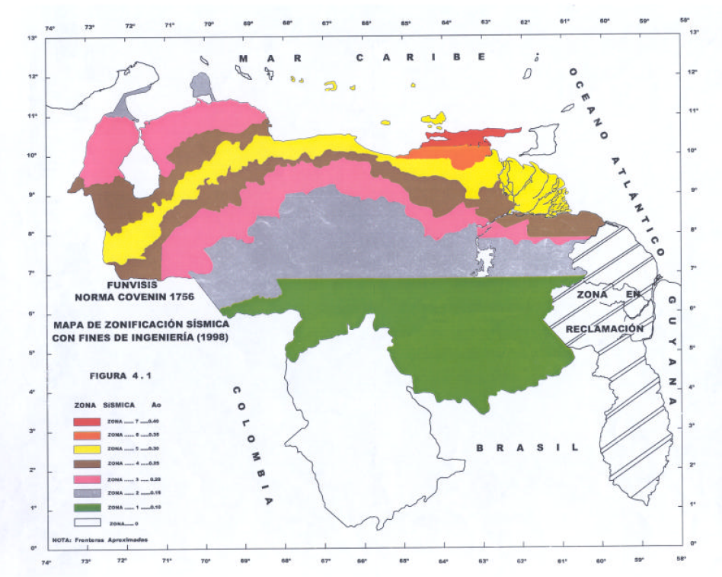
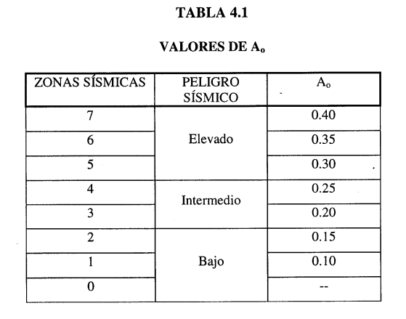
ZONIFICACION SISMICA
ZONA 7
ZONA 6
ZONA 5
ZONA 4`
ZONA 3
ZONA 2
ZONA 1
ZONA 0

VOLVER

VER REFERENCIA

H3
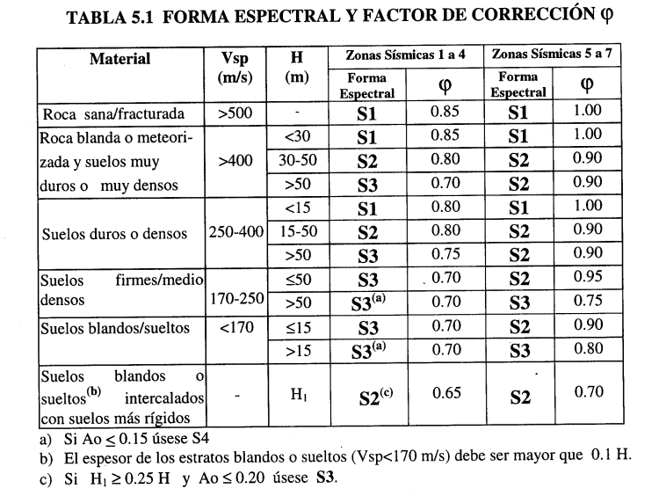
VOLVER

H4
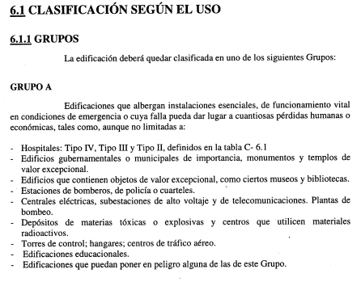
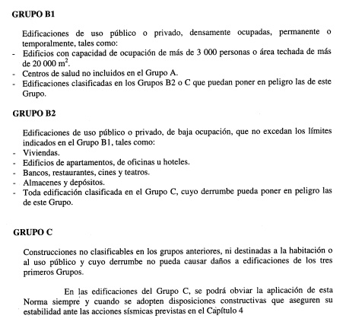
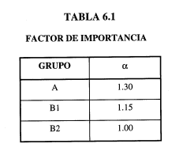

VOLVER

H5
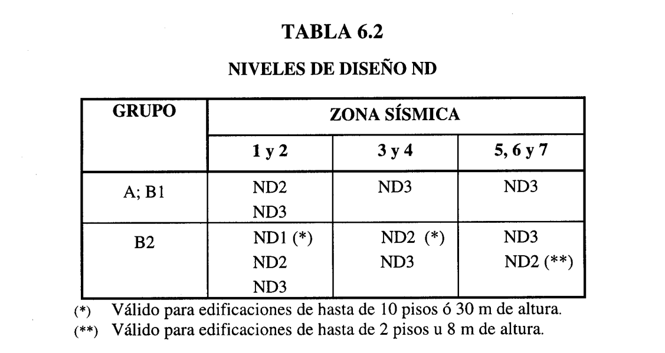

VOLVER

H6
VOLVER
6.3.1 TIPOS DE SISTEMAS ESTRUCTURALES RESISTENTES A SISMOS |  | TABLA 6.4
 |  | FACTORES DE REDUCCIÓN R
TIPO I: | Estructuras capaces de resistir la totalidad de las acciones sísmicas mediante sus vigas y columnas, tales como los sistemas estructurales constituidos por pórticos. Los ejes de columnas deben mantenerse continuos hasta su fundación.
 |  | NIVEL DE DISEÑO | CONCRETO ARMADO
 |  |  | TIPO DE ESTRUCTURA (SECCIÓN 6.3.1)
 |  |  | I | II | III | IIIa | IV
TIPO II: | Estructuras constituidas por combinaciones de los Tipos I y III, teniendo ambos el mismo Nivel de Diseño. Su acción conjunta deber ser capaz de resistir la totalidad de las fuerzas sísmicas. Los pórticos por sí solos deberán estar en capacidad de resistir por lo menos el veinticinco por ciento (25%) de esas fuerzas. | ND3 | 6.0 | 5.0 | 4.5 | 5.0 | 2.0
 |  | ND2 | 4.0 | 3.5 | 3.0 | 3.5 | 1.5
 |  | ND1 | 2.0 | 1.8 | 1.5 | 2.0 | 1.3

 |  | NIVEL DE DISEÑO | ESTRUCTURAS DE ACERO
 |  |  | TIPO DE ESTRUCTURA (SECCIÓN 6.3.1)
TIPO III: | Estructuras capaces de resistir la totalidad de las acciones sísmicas mediante pórticos diagonalizados o muros estructurales de concreto armado o de secció mixta acero-concreto, que soportan la totalidad de las cargas permanentes y variables. Los últimos son los sistemas comúnmente llamados de muros. Se considerarán igualmente dentro de este Grupo las combinaciones de los Tipos I y III, cuyos pórticos no sean capaces de resistir por sí solos por lo menos el veinticinco por ciento (25%) de las fuerzas sísmicas totales, respetando en su diseño, el Nivel de Diseño adoptado para toda la estructura. Se distinguen como Tipo IIIa los sistemas conformados por muros de concreto armado acoplados con dinteles o vigas dúctiles, así como los pórticos de acero con diagonales excéntricas acopladas con eslabones dúctiles. |  | I (1) | II | III | IIIa | IV
 |  | ND3 | 6,0 (2) | 5.0 | 4.0 | 6,0 (3) | 2.00
 |  | ND2 | 4.5 | 4.0 | - | - | 1.5
 |  | ND1 | 2.5 | 2.3 | 2.0 | - | 1.3

 |  | (1) Para sistemas con columnas articuladas en su base el valor de R será multiplicado por 0.75

 |  | (2) En pórticos con vigas de celosía se usará 5.0 limitado a edificios de no más de 30 metros de altura

 |  | (3) En aquellos casos donde la conexión viga colectora-columna sea del Tipo PR, según la Norma COVENIN 1618-98, úsese 5.0.
TIPO IV: | Estructuras que no posean diafragmas con la rigidez y resistencia necesarias para distribuir eficazmente las fuerzas sísmicas entre los diversos miembros verticales. Estructuras sustentadas por una sola columna. Edificaciones con losas sin vigas.

 |  | NIVEL DE DISEÑO | ESTRUCTURAS MIXTAS ACERO-CONCRETO
 |  |  | TIPO DE ESTRUCTURA (SECCIÓN 6.3.1)
 |  |  | I | II | III | IIIa | IV
6.3.2 COMBINACIÓN DE SISTEMAS ESTRUCTURALES En el caso de que en alguna dirección de análisis se utilice más de un sistema estructural, en esa dirección se empleará el menor valor R de los correspondientes valores dados en la Tabla 6.4. Cuando en la combinación vertical de dos sistemas, uno de los componentes soporte un peso igual o menor que el diez por ciento (10%) del peso total de la edificación, no es necesario satisfacer este requisito. |  | ND3 | 6.0 | 5.0 | 4.0 | 6,0 (1) | 2.0
 |  | ND2 | 4.0 | 4.0 | - | - | 1.5
 |  | ND1 | 2.3 | 2.5 | 2.3 | - | 1.0

 |  | (1) Para muros estructurales reforzados con planchas de acero y miembros de borde de sección mixta acero-concreto, úsese 5.0

H7
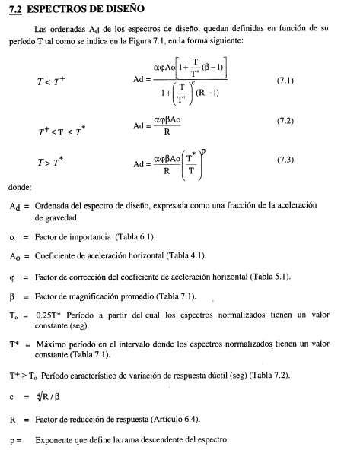

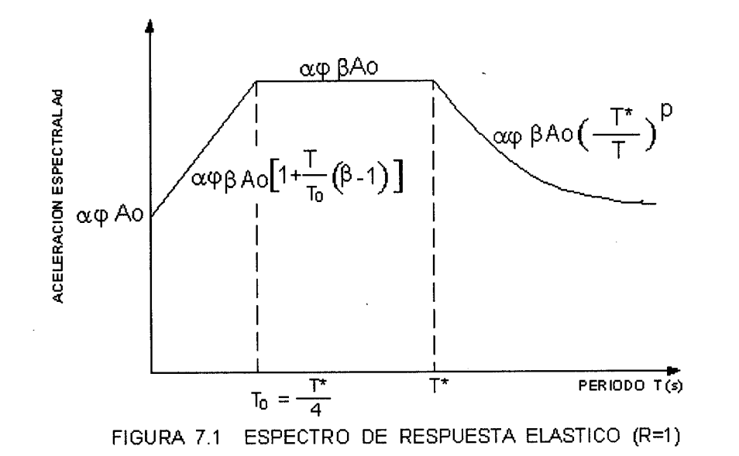

VOLVER

